상품제안서
아이논 인체공학 버티컬 무선마우스 | 상품코드: S01412

 |  |  |  |  |  |  | 02-713-8555 | www.synergygift.co.kr
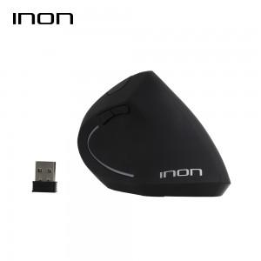 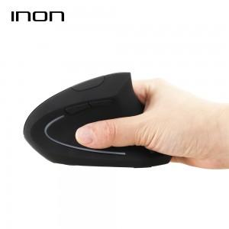 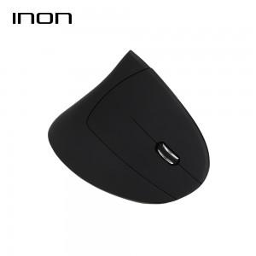

【상세/제작정보】

【인쇄/포장옵션】 | 실크 / 포장지포장

【공급단가】 | 수량 | 30~ | 50~ | 100~ | 300~ | 1,000~
*VAT별도 | 단가 | 15,700원 | 15,200원 | 14,700원 | 14,100원 | 13,600원

【상품 URL】 | https://www.synergygift.co.kr:443/src/goods_detail.php?gdno=2131

